RESUMEN PUERTAS PORTAL 20 JUL
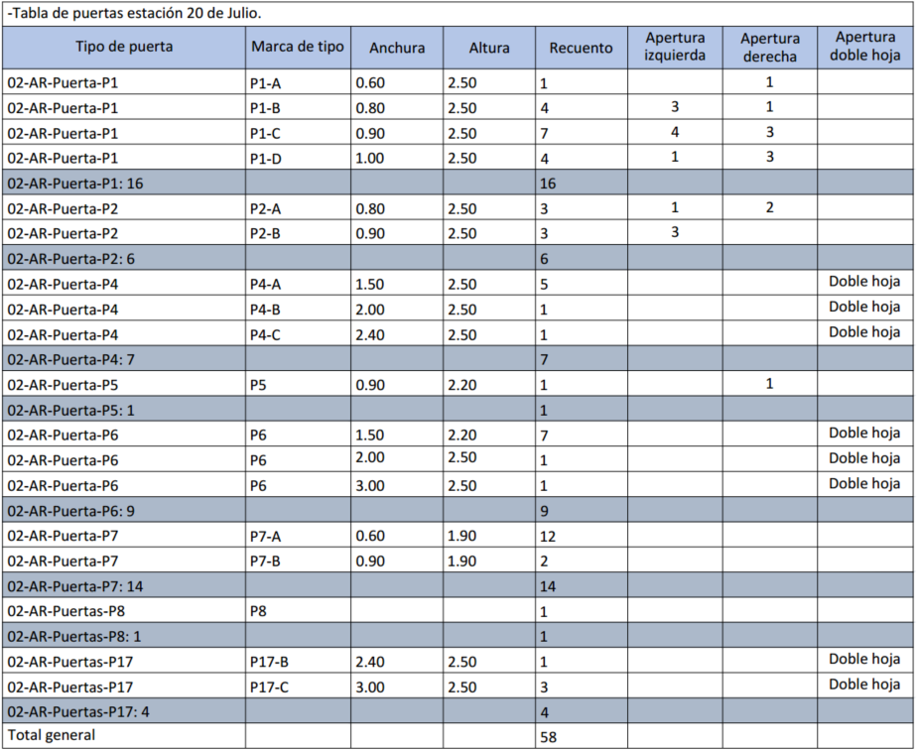

RESUMEN PUERTAS LA VICTORIA
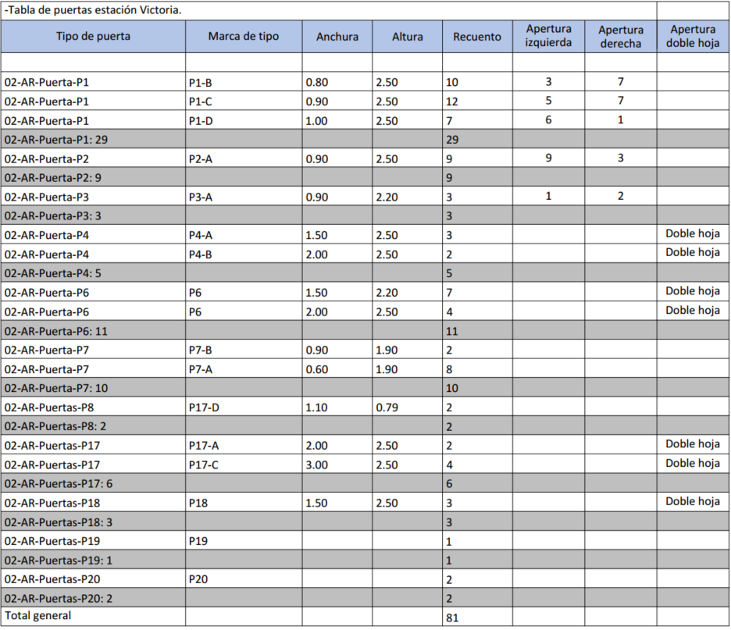

RESUMEN PUERTAS ALTAMIRA
